ฟอร์มปล่าว
โครงการสอบเทียบอาคารชลประทาน
สำนักบริหารจัดการน้ำและอุทกวิทยา กรมชลประทาน
ศูนย์อุทกวิทยาชลประทาน ภาคเหนือตอนบน

ข้อมูลทางกายภาพ
1. ข้อมูลระบบส่งน้ำที่ตั้งของอาคาร
- ข้อมูลทั่วไปของอาคาร |  | ปตร.ปากคลองส่งน้ำสายใหญ่ ฝั่งซ้าย
- โครงการ |  | โครงการส่งน้ำและบำรุงรักษา แม่ยม
- ตำแหน่งที่ตั้ง กม. |  | 0+000
อำเภอ |  | สอง |  |  | จังหวัด | แพร่
- พิกัด |  | N 18๐ 29' 07.2" |  | E 100๐ 09' 28.2"
- ลักษณะคลอง |  | คลองดิน |  | คลองดาดคอนกรีต

2. ข้อมูลอาคาร
- ชื่ออาคาร
 | จำนวนบาน |  |  |  | 2 | บาน
 | ขนาดบาน |  | กว้าง |  | 4.00 | เมตร
 |  |  | สูง |  | 2.50 | เมตร
- ระดับพื้น Inlet |  |  |  |  |  | เมตร ( )
- ระดับพื้น Outlet |  |  |  |  |  | เมตร ( )
- ระดับพื้นธรณีอาคาร |  |  |  |  | 178.300 | เมตร ( ร.ท.ก. )
- ปริมาณน้ำไหลผ่านสูงสุด |  |  |  |  |  | ลูกบาศก์เมตร/วินาที
- รัศมีความโค้งของบาน (สำหรับบานโค้ง) |  |  |  |  |  | เมตร

3. ข้อมูลการสอบเทียบอาคารชลประทาน ( ประเภทบาน )
ประตูระบายน้ำบานตรง (Sluice gate)
ประตูระบายน้ำบานโค้ง (Radial or Tainter gate)
การไหลแบบอิสระ (Free flow)
การไหลแบบจม (Submerged flow)

Free flow
Submerged flow

ปตร.แม่สอย
 | โครงการสอบเทียบอาคารชลประทาน
 | สำนักบริหารจัดการน้ำและอุทกวิทยา กรมชลประทาน
 | ศูนย์อุทกวิทยาชลประทาน ภาคเหนือตอนบน

1 | ข้อมูลทางกายภาพ
 | 1.1 ข้อมูลระบบส่งน้ำที่ตั้งของอาคาร
 | - ข้อมูลทั่วไปของอาคาร |  | ปตร.แม่สอย |  |  |  | อาคาร
 | - โครงการ |  | โครงการประตูระบายน้ำแม่สอย
 | - ตำแหน่งที่ตั้ง กม. |  | แม่น้ำปิง |  |  |  | ตำบล | แม่สอย
 | อำเภอ |  | จอมทอง |  |  |  | จังหวัด | เชียงใหม่
 | - พิกัด |  | 47 QMA 622-196
 | - ลักษณะคลอง |  | ÿ คลองดิน |  | ÿ คลองดาดคอนกรีต

 | 1.2 ข้อมูลอาคาร
 | - ชื่ออาคาร
 |  |  | จำนวนบาน |  |  | 1 | บาน
 |  |  | ขนาดบาน | กว้าง |  | 12.50 | เมตร
 |  |  |  | สูง |  | 8.00 | เมตร
 | - ระดับพื้น Inlet |  |  |  |  | 0 | เมตร (ร.ท.ก.)
 | - ระดับพื้น Outlet |  |  |  |  | 0.00 | เมตร (ร.ท.ก.)
 | - ระดับพื้นธรณีอาคาร |  |  |  |  | 258.50 | เมตร (ร.ส.ม.)
 | - ปริมาณน้ำไหลผ่านสูงสุด |  |  |  |  | - | ลูกบาศก์เมตร/วินาที
 | - รัศมีความโค้งของบาน (สำหรับบานโค้ง) |  |  |  |  | - | เมตร

 | 1.3 รูปภาพอาคารชลประทาน
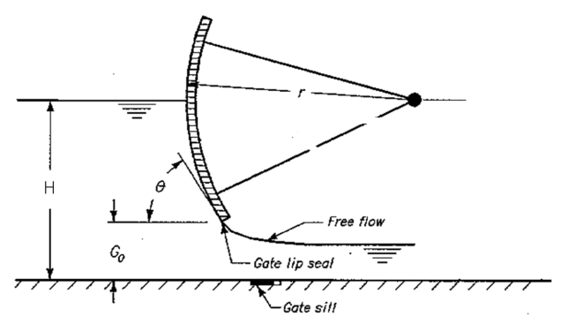 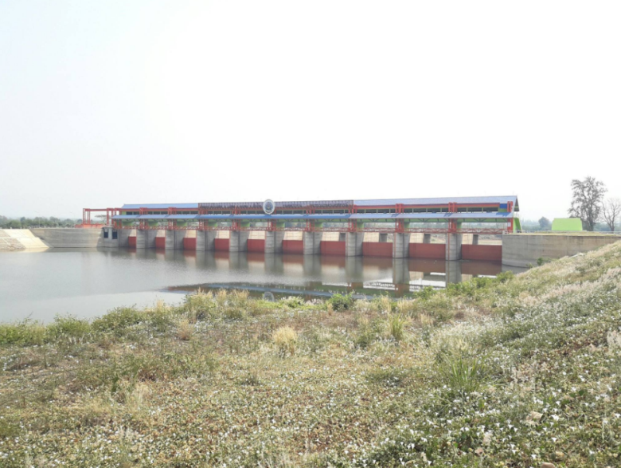

2 | ข้อมูลการสอบเทียบอาคารชลประทาน
 | ÿ ประตูระบายน้ำบานโค้ง (Radial or Tainter gate)
 | ÿ การไหลแบบอิสระ (Free flow)
 | สูตรการคำนวนสอบเทียบอาคาร

 | เมื่อ | Q = ปริมาณน้ำผ่านอาคาร (ลบ.ม./วินาที)
 |  | C = สัมประสิทธิ์ปริมาณน้ำเมื่อการไหลเป็นแบบอิสระ
 |  | L = ความกว้างของช่องประตูระบาย (เมตร)
 |  | Go = การเปิดบาน (เมตร)
 |  | H = ระดับน้ำด้านหน้าประตู - ระดับน้ำด้านท้ายประตู (เมตร)
 |  | g = ความเร่งเนื่องจากแรงโน้มถ่วง (เมตร/วินาที)

ที่ | ระดับน้ำ | ระดับ | H |  | ระยะเปิดบาน | Q | H/Go | Cd
 | ด้านเหนือน้ำ | ธรณี |  |  | (Go)
 | ม.(รทก./รสม.) | ม.(รทก./รสม.) |  |  | ม. | ลบ.ม./วินาที |  |  |  | เหนือ | ท้าย | ระยะเปิดบาน | Q
1 | 262.330 | 258.50 | 3.83 | 8.6686 | 0.05 | 3.224 | 76.600 | 0.595 | 8-Mar-60 | 262.330 | 258.470 | 0.05 | 3.224
2 | 262.320 | 258.50 | 3.82 | 8.6573 | 0.10 | 5.363 | 38.200 | 0.496 | 8-Mar-60 | 262.320 | 258.490 | 0.10 | 5.363
3 | 262.310 | 258.50 | 3.81 | 8.6459 | 0.15 | 7.038 | 25.400 | 0.434 | 8-Mar-60 | 262.310 | 258.500 | 0.15 | 7.038

สอบเทียบอาคาร ปตร.แม่สอยโครงการประตูระบายน้ำแม่สอย
76.600 | 0.595
38.200 | 0.496
25.400 | 0.434

3 | ข้อมูลการเปิดบานในระดับต่างๆ

ที่ | ระดับน้ำ | ระดับธรณี | H | ระยะเปิดบาน | H/Go | Cd | ปริมาณน้ำไหลผ่าน
 | ด้านเหนือน้ำ |  |  | (Go)
 | ม.(รทก./รสม.) | ม.(รทก./รสม.) |  | ม. |  |  | ลบ.ม./วินาที
1 | 262.33 | 258.50 | 3.83 | 0.05 | 76.600 | 0.597 | 3.2350 |  | 3.224
2 | 262.32 | 258.50 | 3.82 | 0.10 | 38.200 | 0.482 | 5.2149 |  | 5.363
3 | 262.31 | 258.50 | 3.81 | 0.15 | 25.400 | 0.444 | 7.1896 |  | 7.038

หมายเหตุ สามารถนำไปใช้คำนวณในการยกบานระบายที่ระดับต่างๆ โดยป้อนข้อมูลระดับด้านเหนือน้ำและระดับที่ต้องการยกบาน
 | จะสามารถทราบปริมาณน้ำไหลผ่านอาคารได้ (กรอกข้อมูลในช่องว่างเท่านั้น ยกเว้นช่องสีทึบ)

